Hoja1
Año | Ganancias por acción | Xc | PM3 | PM5 | SE con w=0,25 | SE con w=0,5 | SE con w=0,75
1980 | 2.39 | -22.00 |  |  | 2.39 | 2.39 | 2.39
1981 | 1.85 | -20.00 | 2.15 |  | 2.26 | 2.12 | 1.99
1982 | 2.22 | -18.00 | 2.34 | 2.43 | 2.25 | 2.17 | 2.16
1983 | 2.95 | -16.00 | 2.64 | 2.57 | 2.42 | 2.56 | 2.75
1984 | 2.76 | -14.00 | 2.93 | 3.01 | 2.51 | 2.66 | 2.76
1985 | 3.08 | -12.00 | 3.29 | 3.52 | 2.65 | 2.87 | 3.00
1986 | 4.02 | -10.00 | 3.96 | 4.01 | 2.99 | 3.45 | 3.76
1987 | 4.77 | -8.00 | 4.74 | 4.63 | 3.44 | 4.11 | 4.52
1988 | 5.42 | -6.00 | 5.35 | 5.24 | 3.93 | 4.76 | 5.19
1989 | 5.86 | -4.00 | 5.81 | 5.76 | 4.41 | 5.31 | 5.69
1990 | 6.15 | -2.00 | 6.20 | 5.90 | 4.85 | 5.73 | 6.04
1991 | 6.60 | 0.00 | 6.08 | 5.93 | 5.29 | 6.17 | 6.46
1992 | 5.49 | 2.00 | 5.87 | 6.09 | 5.34 | 5.83 | 5.73
1993 | 5.53 | 4.00 | 5.89 | 5.61 | 5.39 | 5.68 | 5.58
1994 | 6.66 | 6.00 | 5.33 | 5.74 | 5.70 | 6.17 | 6.39
1995 | 3.79 | 8.00 | 5.90 | 5.45 | 5.23 | 4.98 | 4.44
1996 | 7.25 | 10.00 | 5.02 | 5.19 | 5.73 | 6.11 | 6.55
1997 | 4.01 | 12.00 | 5.16 | 4.72 | 5.30 | 5.06 | 4.64
1998 | 4.23 | 14.00 | 4.18 | 4.64 | 5.03 | 4.65 | 4.33
1999 | 4.31 | 16.00 | 3.98 | 3.65 | 4.85 | 4.48 | 4.32
2000 | 3.39 | 18.00 | 3.33 | 3.46 | 4.49 | 3.93 | 3.62
2001 | 2.30 | 20.00 | 2.93 |  | 3.94 | 3.12 | 2.63
2002 | 3.09 | 22.00 |  |  | 3.73 | 3.10 | 2.98
2003 |  | 24.00
Xmedia: | 1991 |  |  | W: | 0.25 | 0.5 | 0.75 | La prediccion para un año X es la suavizada para
 |  |  |  |  |  |  |  | w=0.5 o 0.25

PREDICCIONES SEGÚN LA SUAVIZACION
“No puedo calcular directamente el PM5 para 2003, porque no tengo suficientes datos hacia adelante. Por tanto, la técnica no permite extrapolar por sí sola.”
“Lo que sí puedo hacer es ajustar una línea de tendencia a los valores del PM5, y luego extrapolar esa línea hacia el año 2003.”
debido a que el coeficiente de correlacion de las lineas de tendencia lineal de los promedios moviles es bajo y dado que 2003 esta en un extremo, no podemos utilizar

En este caso solo utilize la prediccion por exponencial con w=0.25
3.73

Hoja2
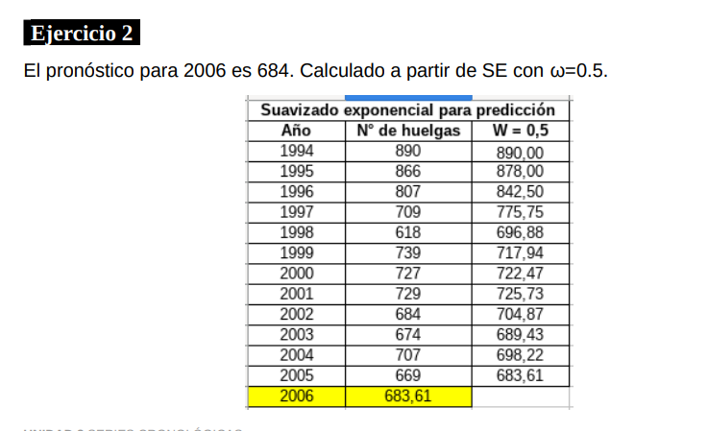
Año | N° huelgas | SE w=0.5
1994 | 890.00 | 890.00
1995 | 866.00 | 878.00
1996 | 807.00 | 842.50
1997 | 709.00 | 775.75
1998 | 618.00 | 696.88
1999 | 739.00 | 717.94
2000 | 727.00 | 722.47
2001 | 729.00 | 725.73
2002 | 684.00 | 704.87
2003 | 674.00 | 689.43
2004 | 707.00 | 698.22
2005 | 669.00 | 683.61
2006 | 683.61 |  | El mejor pronostico sobre cuantas huelgas va a haber en el año 2006 es de 684 huelgas
 |  | 0.5
PREDICCION PARA 2006
683.60839844

Hoja3
Año | Ventas | SE W0.5 | Xc
1998 | 98 | 98 | -7
1999 | 105 | 101.50 | -5
2000 | 116 | 108.75 | -3
2001 | 119 | 113.88 | -1
2002 | 135 | 124.44 | 1
2003 | 156 | 140.22 | 3
2004 | 177 | 158.61 | 5
2005 | 208 | 183.30 | 7
2006 |  |  | 9
2007 |  |  | 11
2008 |  |  | 13

Prom
2001.5

 |  |  |  | BETA: | 7.5357 | ALFA: | 139.25
 |  |  |  | VEMOS QUE LA MEJOR PREDICCION PARA EXTRAPOLAR NOS LA DA LA LINEA DE TENDENCIA DE LA SERIE CRONOLOGICA (TIENE MAYOR COEFICIENTE DE CORRELACION)
 |  |  |  | 237.2141

